Simulacro Ej 1
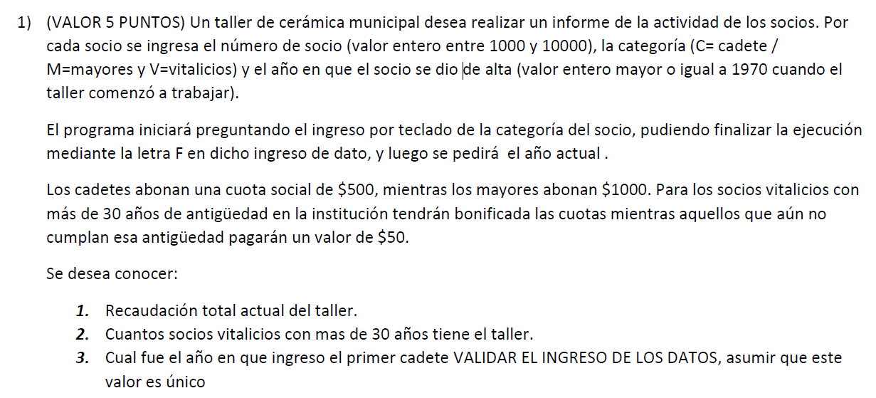
CONTC = 0
CONT=0
RECA = 0
CANT_30 = 0

A_ACTUAL

CATE
CATE != 'C' and CATE!= 'M' and CATE!= 'V' and CATE != 'F'
CATE

CATE != 'F'

NRO

NRO <1000 or NRO > 10000

NRO

ALTA

ALTA <1970

ALTA

ANTI = A_ACTUAL - ALTA
CONT += 1

CATE == 'C'

RECA += 500
CONTC +=1
CATE == 'M'

CONTC ==1 or ALTA < MINIMO
RECA += 1000
ANTI<=30

MINIMO = ALTA
RECA += 50
CANT_30 +=1

CATE
CATE != 'C' and CATE!= 'M' and CATE!= 'V' and CATE != 'F'
CATE

CONT > 0

RECA
CANT_30

CONTC > 0

MINIMO

Simulacro Ej2
CONT = 0

NUM
(NUM<1200 or NUM >32000) and NUM != -5
NUM

NUM != -5

NUM %5 == 0 and NUM%15 !=0

CONT +=1

NUM
(NUM<1200 or NUM >32000) and NUM != -5
NUM

CONT

SimulacroEj3
CONTM=0
CONTP = 0
CONTD=0
CONTN=0

EQUIPO
(EQUIPO<1000 or EQUIPO >9999) and EQUIPO != -99
EQUIPO

EQUIPO != -99

FALLA
FALLA != 'P' and FALLA!= 'D' and FALLA!= 'N' and CATE != 'M'
FALLA

FALLA=='P'

CONTP +=1
FALLA=='M'

CONTM +=1
FALLA=='D'

CONTD +=1
CONTN +=1

EQUIPO
(EQUIPO<1000 or EQUIPO >9999) and EQUIPO != -99
EQUIPO

CONTP , CONTD, CONTM, CONTN

CONTP> CONTM and CONTP > CONTD and CONTP > CONTN

TEXTO="PERIFERICO"
CONTM> CONTD and CONTM > CONTN

TEXTO="MEMORIA"
CONTD> CONTN

TEXTO="DISCO"
CONTN> CONTD

TEXTO="N_E"
TEXTO="NINGUNA FALLA CON OCURRENCIA MAXIMA"

"MAXIMA OCURRENCIA DE FALLA " , TEXTO

GUIA EJ 4.12
SUMA = 0

N
N<=0
N

NUM % 2 != 0

NUM
_____________
1 | N+1 | 1

NUM

SUMA += NUM

SUMA

